Présentation


CCTP - Annexe 5 - Fiches horaires prévisionnelles des circuits scolaires Lot 1 - Secteur A

Exécution des services de transports publics routiers non urbains de voyageurs de la Communauté d’agglomération du Cotentin

CH31
Fiche Horaire
Ligne : CH31- ACQUEVILLE-CHERBOURG

Lot n°1 : Secteur A
Transporteur actuel :

Itinéraire : | LIGNE SCOLAIRE
 | Période scolaire

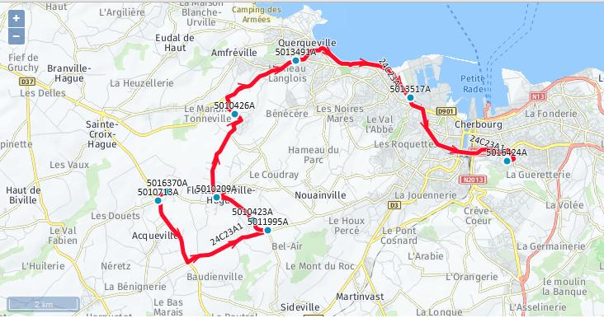
ALLER - CH31A1

 | Itinéraires | CH31A1
Commune | Point d'arrêt | lmmjv---
LA HAGUE | CARREFOUR PALLIERES - ACQUEVILLE | 6:36:00
 | LA CROIX AUX ROIS - ACQUEVILLE | 6:39:00
 | LE SAUSSEY - FLOTTEMANVILLE-HAGUE | 6:44:00
 | LES ANDRES - FLOTTEMANVILLE-HAGU | 6:46:00
 | LE BOURG - FLOTTEMANVILLE-HAGUE | 6:48:00
 | LE BOURG - TONNEVILLE | 6:55:00
 | SURCOUF Desserte Etab. (B) | 7:06:00
CHERBOURG-EN-COTENTIN | LES 3 HANGARS Desserte Etab. (A) Navette 2 | 7:10:00
Total parcours | Durée totale | 0:34:00
 | Kilométrage | 16.6

Nota
A - Desserte établissements scolaires en période scolaire
B - Correspondance urbain, ligne A vers MFR en période scolaire

RETOUR - CH31R1

 | Itinéraires | CH31R1 | CH31R1
Commune | Point d'arrêt | --m----- | lm-jv---

CHERBOURG-EN-COTENTIN | LES 3 HANGARS Desserte Etab. (A) Navette 2 | 12:35:00 | 18:35:00
 | SURCOUF -CHERBOURG-EN-COTENTIN (B) | 12:40:00 | 18:40:00
LA HAGUE | LE BOURG - TONNEVILLE | 12:50:00 | 18:50:00
 | LE BOURG - FLOTTEMANVILLE-HAGUE | 12:57:00 | 18:57:00
 | LES ANDRES - FLOTTEMANVILLE-HAGU | 12:59:00 | 18:59:00
 | LE SAUSSEY - FLOTTEMANVILLE-HAGUE | 13:01:00 | 19:01:00
 | LA CROIX AUX ROIS - ACQUEVILLE | 13:06:00 | 19:06:00
 | CARREFOUR PALLIERES - ACQUEVILLE | 13:09:00 | 19:09:00
Total parcours | Durée totale | 0:34:00 | 0:34:00
 | Kilométrage | 16.4 | 16.4

Nota
A - Desserte établissements scolaires en période scolaire
B - Correspondance, ligne A en provenance MFR en période scolaire

